Chi tiết địa chất
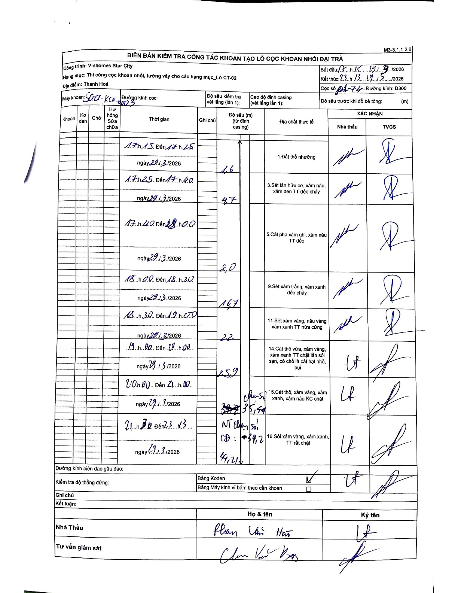
Dự án | Star City Thanh Hóa
Hạng mục | Thi công cọc khoan nhồi, tường vây cho các hạng mục_Lô CT-02
Tên bộ phận | Lô CT-02
Số hiệu cọc | P1-74
Tên Máy khoan | SGCT-KCN0003
Đường kính | D800
Bắt đầu thi công | 17:15 29/03/2026
Kết thúc thi công | 23:13 29/03/2026

Địa chất TT | Đường kính | Mô tả lớp thiết kế | Từ (h) | Đến (h) | Cao độ từ | Cao độ đến | T.Gian (h) | Dài (m) | V (m/h) | Ghi chú
1.Đất thổ nhưỡng | D800 | Đất thổ nhưỡng | 17:15 29/03/2026 | 17:25 29/03/2026 | 0 | -1.6 | 0.17 | 1.6 | 9.6 | Lớp đầu tiên tính từ mặt đất/đỉnh casing
2 | D800 | Sét lẫn hữu cơ, xám nâu, xám đen TT dẻo chảy | 17:25 29/03/2026 | 17:40 29/03/2026 | -1.6 | -4.7 | 0.25 | 3.1 | 12.4
3 | D800 | Cát pha xám ghi, xám nâu TT dẻo | 17:40 29/03/2026 | 18:00 29/03/2026 | -4.7 | -8 | 0.33 | 3.3 | 9.9
4 | D800 | Sét xám trắng, xám xanh dẻo chảy | 18:00 29/03/2026 | 18:30 29/03/2026 | -8 | -16.7 | 0.5 | 8.7 | 17.4
5 | D800 | Sét xám vàng, nâu vàng xám xanh TT nửa cứng | 18:30 29/03/2026 | 19:00 29/03/2026 | -16.7 | -22 | 0.5 | 5.3 | 10.6
6 | D800 | Cát thô vừa, xám vàng, xám xanh TT chặt lẫn sỏi sạn, có chỗ là cát hạt nhỏ, bụi | 19:00 29/03/2026 | 20:00 29/03/2026 | -22 | -25.9 | 1 | 3.9 | 3.9
7 | D800 | Cát thô, xám vàng, xám xanh, xám nâu KC chặt | 20:00 29/03/2026 | 21:00 29/03/2026 | -25.9 | -35.4 | 1 | 9.5 | 9.5 | Chuyển sang sỏi sạn
8 | D800 | Sỏi xám vàng, xám xanh, TT rất chặt | 21:30 29/03/2026 | 23:13 29/03/2026 | -35.4 | -44.21 | 1.72 | 8.81 | 5.13 | NT chân sỏi CĐ: -39.2

ẢNH BIÊN BẢN GỐC

